Foglio1
INPUT
INDUTTANZA | DIAMETRO SPIRE (cm)
L(m H) | D (cm)
34.00 | 1.50
LUNGHEZZA AVVOLGIMENTO
l (cm) |  |  |  |  |  | 1.50
1.68 | 1.680 |  |  |  | D= |  | cm
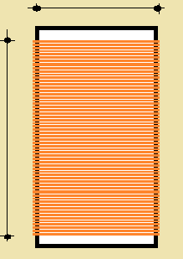

OK
 |  |  |  |  |  |  |  | Φ= | 0.28 | mm

 |  | l= | 1.68 | cm |  |  |  | L= | 34 | m H

OUTPUT
l/D | K
1.12 | 6.47
N° SPIRE | DIAMETRO MASSIMO DEL FILO
60 | d (mm)
 | 0.28
 | DIAMETRO COMMERCIALE
 | dc (mm)
 | 0.28

 |  |  |  | 0.001

